상품제안서
이노젠 LED 램프겸용 고속무선충전기 | 상품코드: S29527

 |  |  |  |  |  |  | 02-713-8555 | www.synergygift.co.kr
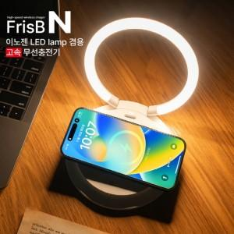

【상세/제작정보】 | <p>■ 고속무선충전과 거치, LED Lamp 무드등 <br>■ 최대 15W초고속 충전 </p><p><br>■ 강한내구성 및 유연한 지지력으로 <br> 세로/가로 모두 거치가 가능한 제품<br>■ 폴더블 디자인으로 편리한 휴대성&nbsp;</p><p><br>■ 3단계 밝기조정 가능<br>■ 빠르고 안정적인 C-Type 지원<br>■ 넓은 인쇄면적으로 최고의 홍보제품&nbsp;</p>

【인쇄/포장옵션】 | 레이저, 풀칼라 / 포장지포장

【공급단가】 | 수량 | 20~ | 100~ | 300~ | 500~ | 1,000~
*VAT별도 | 단가 | 13,000원 | 12,300원 | 11,700원 | 11,400원 | 11,200원

【상품 URL】 | https://www.synergygift.co.kr:443/src/goods_detail.php?gdno=29527

